干货杂项类产品采购需求
采购需求信息统计表
序号 | 物料名称 | 规格型号 | 计量单位 | 年度用量 参考 | 图片参考 | 原料描述
1 | 红米 | 1-2千克/袋 | 千克 | 900.00 | 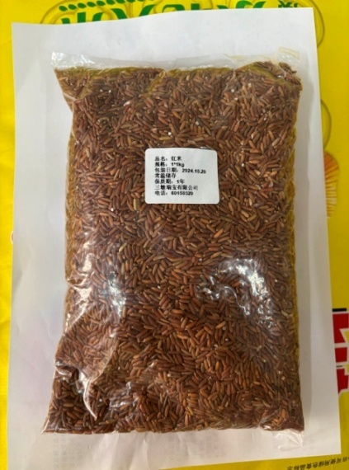 | 种皮棕红色，红润自然，有糯性，米粒纤长饱满，有香气。米粒均匀、形状完整、带有光泽、无虫蛀虫害、无破碎、无石子、无稻壳。无异物、无异味、无腐败。包装严密洁净，开启过程无异物产生。
2 | 无花果干 | 1-2千克/袋 | 千克 | 250.00 | 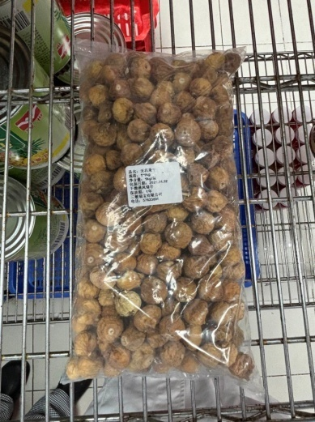 | 形状完整，大小均匀。淡黄褐色，自然晾晒，外皮紧实有嚼劲，不沾牙（不过于干硬、不过于湿软），果肉绵密，香甜软糯，甘香皮薄，开包即用，无需清洗，无其他添加。无尘无沙无硬质籽核，无虫害、无异物、无异味、无腐败。包装严密洁净，开启过程不易产生异物。
3 | 冷冻熟制乌冬面 | 200克/袋 | 袋 | 40000.00 |  | 速冻熟制米面制品，主料小麦，保质期不低于12个月，包装严密洁净，含易撕口设置，开启过程不易产生异物。。面条完整，无散碎面渣、无黏连，煮制后口感较为劲道、细腻爽滑。无异物、无异味、无腐败、无霉变。
4 | 荞麦粉 | 1-2公斤/袋 | 袋 | 100.00 | 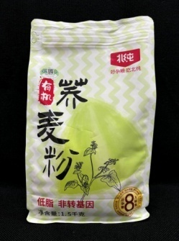 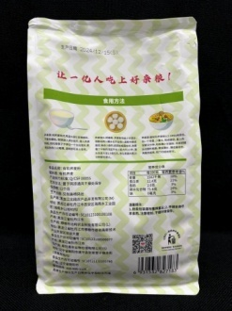 | 纯荞麦研磨，无添加，非转基因。粉质细腻，无明显结块。谷物清香。无异物、无异味、无腐败、无虫害。包装严密洁净，开启过程不易产生异物。
5 | 弯管面（粗） | 500-800克/袋 | 袋 | 6000.00 | 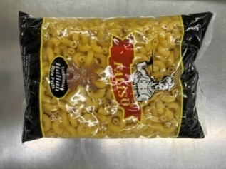 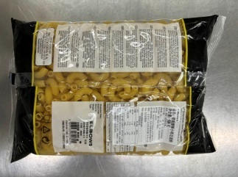 | 中号弯管面（现有合同未小弯管面）。原料为硬质小麦粗粒面粉，形状规则，大小均匀，煮熟后有弹性和韧性，口感筋道，无斑点，无裂缝，无粗糙，无碎屑，无异物，无异味，无腐败，煮熟后无硬芯，无粉质。包装严密洁净，易于开启，不易产生异物。
6 | 杯装希腊式酸奶 | 100克/杯 | 杯 | 2000.00 |  | 以全脂纯牛奶为主制成的无糖酸奶，质地浓稠，无其他添加。无异物、无异味、无腐败、无虫害。包装严密洁净，开启过程不易产生异物。
7 | 无糖纯酸奶 | 300-1000克/桶 | 桶 | 2500.00 |  | 生牛乳发酵，无添加，0蔗糖，纯酸奶，保质期不低于20天，口感绵密，味道纯酸。无异物、无异味、无腐败、无虫害。包装严密洁净，开启过程不易产生异物。
8 | 紫米面 | 1-3千克/袋 | 千克 | 200.00 | 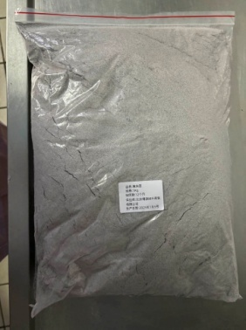 | 纯紫米研磨，无染色，蓬松不结块，原色原味，无添加，口感醇香，粉质细腻。无异物、无异味、无腐败、无虫害。包装严密洁净，开启过程不易产生异物。
9 | 干乌冬面（小麦挂面） | 0.8-1.5kg/袋 | 袋 | 800.00 | 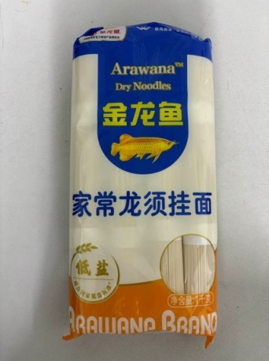 | 生面宽2-3毫米。该原料为日航摆盘搭配面条汁冷吃的素面。干制品，主料小麦粉。开袋煮制后过凉后食用。保质期不少于12个月。面条完整，干爽利落。熟制后质感劲道有韧性，自然面味，爽滑不糟。 包装严密洁净，含易撕口设置，开启过程不易产生异物。 无散碎面渣、无黏连、无其他额外水分，无异物、无异味、无腐败、无霉变。
10 | 素鸡翅 | 1-3千克/袋 | 千克 | 8000 |  | 豆香浓郁，肉质劲道，主料为黄豆，无盐干货，片状完整，自然晾晒，厚实饱满有嚼劲，片状完整，口感滑嫩，质地细腻，无硬质颗粒。泡发率高，吸汁力强。无异物、无异味、无腐败、无虫害。包装严密洁净，开启过程不易产生异物。
11 | 桂圆肉 | 1-2千克/袋 | 千克 | 100.00 |  | 自然成熟、自然晾晒，肉厚饱满，清香浓郁，温润香糯，色泽金黄，去壳去核，无添加，颜色黄褐，肉质干爽，不刷糖浆。无异物、无异味、无腐败、无虫害。包装严密洁净，开启过程不易产生异物。
12 | 枣泥 | 2-5千克/袋 | 袋 | 600.00 | 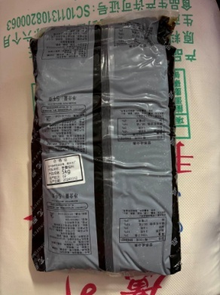 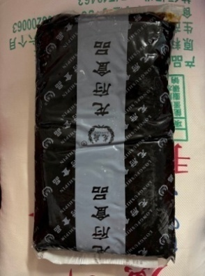 | 质地细腻顺滑，甜度适中，枣味浓郁自然，绵软沙滑。无异物、无异味、无腐败、无虫害。包装严密洁净，开启过程不易产生异物。
13 | 牛尾汤罐头 | 250-500克/罐 | 罐 | 1600 |  | 浓缩汤料，味道自然浓郁。无异物、无异味、无腐败、无虫害。包装严密洁净，开启过程不易产生异物。
14 | 糯米藕 | 300-600克/袋 | 千克 | 700.00 | 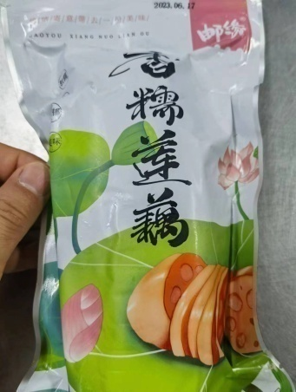 | 密封包装，开袋即食。整个不切片，藕节中糯米填充饱满，整体要求熟制，开袋带蜜汁，颜色为焦糖色（近似均可但不宜颜色过深），口感有藕节熟制后的绵软，糯米细腻软糯。到货内部不能有开裂断节。无异物、无异味、无腐败、无虫害。包装严密洁净，开启过程不易产生异物。
15 | 韩式泡菜 | 300-600克/袋 | 袋 | 1000.00 | 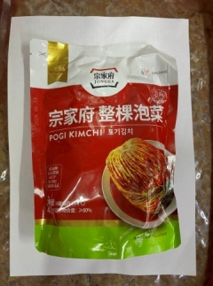 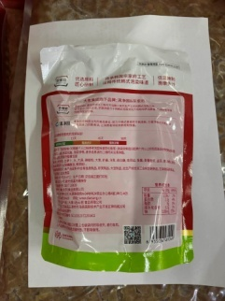 | 正宗韩式风味，切件泡菜。保质期不低于3个月。无添加防腐剂。口味适中，爽脆多汁，红润鲜亮。无异物、无异味、无腐败、无虫害。包装严密洁净，开启过程不易产生异物。
16 | 小银鱼干 | 100-300克/袋 | 袋 | 300.00 | 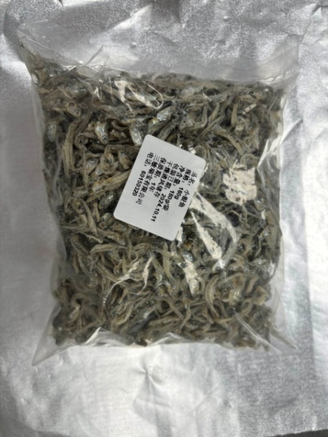 | 咸鲜适中，形态完整，大小均匀，九成干，肉质紧实细腻，颜色自然，无明显臭味腥味，无添加色素防腐剂。无异物、无异味、无腐败、无虫害。包装严密洁净，开启过程不易产生异物。
17 | 日式大根 | 400-800克/袋 | 袋 | 1000.00 | 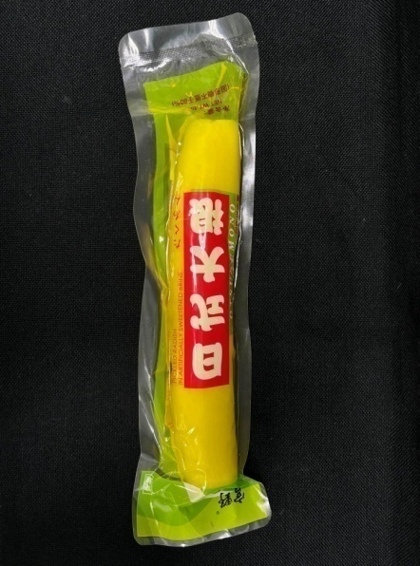 | 日式萝卜大根段，亮黄色，酸甜可口，脆爽细腻。保质期不低于6个月。无异物、无异味、无腐败、无虫害。包装严密洁净，开启过程不易产生异物。
18 | 速食豆腐花/生产厨房速食豆腐花 | 1公斤/袋 | 袋 | 12500.00 | 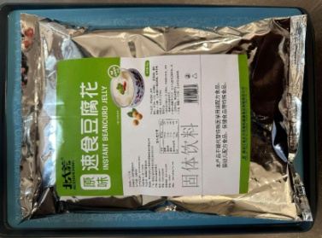 | 特征：粉末状，方便冲调与储存。 稳定性高，滑嫩爽口，豆香浓郁甜度适中。 属性：富含蛋白质等营养成分。可一次性冲调，制作简单成功率高，无需添加其他成分。 用途：作为便捷的餐食或小吃，供旅客在两舱休息室享用。
19 | 桂花果味茶 | 1.5kg/桶 | 桶 | 100.00 | 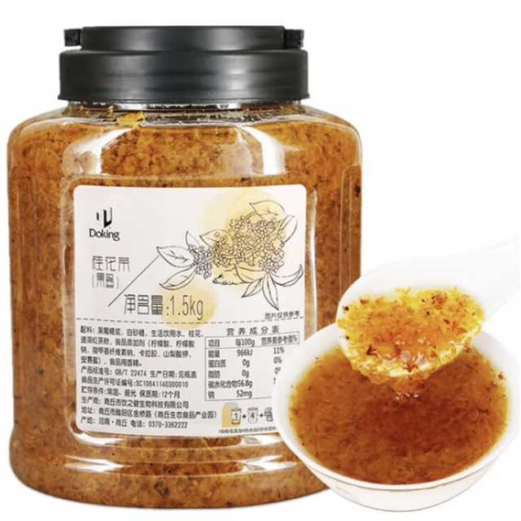 | 特征：大桶包装，果酱桂花。 功能：作为饮品原材料，满足不同口味需求。 属性：果酱制品。 用途：制作桂花类茶饮使用。
20 | 糖包 | 3克-5克/袋 | 袋 | 586816.00 | 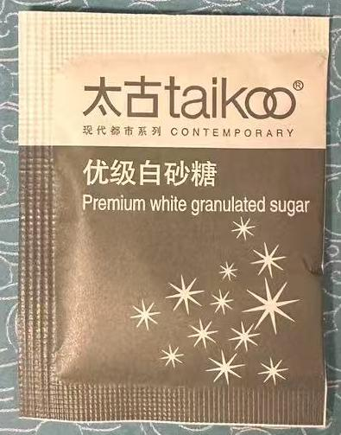 | 特征：独立小包装，方便取用。 功能：增加饮品甜度，满足不同口味需求。 属性：白砂糖制品。 用途：供旅客根据个人口味喜好，在饮品中添加适量白糖，调整饮品口感。
21 | 珍珠汤圆-小圆子 | 1kg/袋 | 袋 | 100.00 | 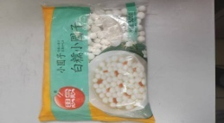 | 用途：早餐制作醪糟汤圆
22 | 油炸糕 | 60克/块 20块/袋 | 袋 | 2400.00 | 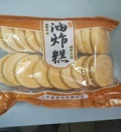 | 用途：早餐食用
23 | 德芙牛奶巧克力14G | 14G/块 320块/箱 | 块 | 7440.00 |  | 品牌：Dove/德芙 净含量：14克/块 产品口味：丝滑牛奶 产品包装：要求独立包装，内包装为铝箔纸，能有效保证巧克力表面不融化 产品描述：采用高品质牛奶和可可原料，经过精细的研磨和混合，口感细腻、丝滑。
24 | 胡椒盐包 | 3900袋/箱 | 袋 | 12000.00 | 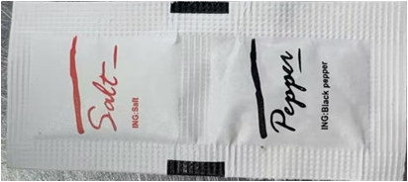 | 净含量：1.9克/袋 包装要求：采用独立小包装连包设计，方便机上配餐使用。 原料要求：选用优质的胡椒和盐作为原料，确保产品的口感和品质。
25 | 干装苹果（丁） | 2724克/罐 | 罐 | 240 |  | 规格范围建议为2-3千克/罐。固形物不低于95%。现用原料为干装苹果块，到货后生产需要加工成碎，为提高工作效率，需求变更为干装苹果（1*1*1丁）。原料新鲜，颜色无明显氧化发黄，形态完整良好，无过多碎渣，味道清甜。汤汁清澈，无异物、无异味。
26 | 蒜头酥 | 300-500克/瓶 | 千克 | 20 | 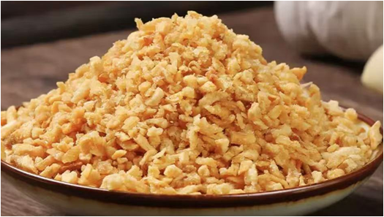 | 香脆金黄，蒜味浓郁自然，颗粒均匀饱满，颜色均匀，无防腐剂、香精、色素添加，包装严密洁净，无异物、无异味、无腐败。
27 | 凝脂奶油 | 100-300克/瓶 | 千克 | 100 | 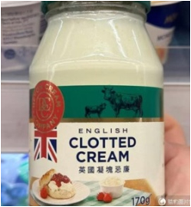 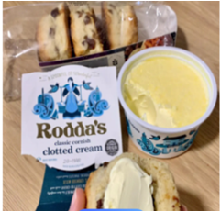 | Clotted cream，浓厚奶油，呈淡黄色，质地浓稠，味道浓郁醇厚，甜度较低，冷冻保质期不低于12个月。包装严密洁净，无异物、无异味、无腐败。
28 | 椰子酸奶 | 100-500克/瓶 | 杯 | 4000 | 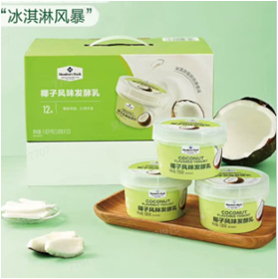 | 质地绵密，椰香浓郁，冷藏储存，保质期不低于21天，包装严密洁净，无异物、无异味、无腐败。
29 | 干萝卜丝 | 50-300克/袋 | 千克 | 50 | 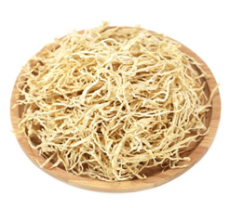 | 白萝卜丝，代替三岛萝卜丝，甘甜脆爽，泡发后为细丝，小于0.3mm，无熏染，原色原味，粗细均匀，条形整体，容易泡发，洁净厚实。包装严密洁净，无异物、无异味、无腐败。
30 | 空白卡纸 （斑马打印机非黏贴白卡纸） | 98*70毫米/张 1000张/卷 | 卷 | 1100 |  | ZEBRA ZT610 斑马打印机专用卷装卡纸耗材，中间带硬质纸轴心，打印不脱墨、纸张柔韧、断点易撕，包装严密洁净，无异物、无异味、无碎屑。

